組立共通要領（フォーマット）
組立共通要領

 |  |  |  |  |  |  |  |  | 2025-11-18

 |  |  |  |  |  |  |  |  | 日下部電機株式会社
 |  |  |  |  |  |  |  |  |  | 製造管理部

１．目的
 | 本要領は、日下部電機㈱（甲）が貴社（乙）に組立業務を発注する際に適用される共通の組立要領になります。本要領書を遵守することで、両社間の認識を一致させ安定した品質達成することを目的とします。

２．塗装
 | 組立前部品で単体塗装をするが、スライド部、表面処理した部品、色物、樹脂部品、購入部品等は塗装しない。組立後、加工面で部品を取り付けたと箇所の余白部はすべて塗装する。 塗料は甲が乙に支給し、塗装箇所、塗装色は甲が図面に明記する。支給塗料はワンコート（錆止めを含んだもの）になりますので、錆止め塗装は不要です。製缶品等で先に錆止め塗装がされている場合は、その上からの塗装で構いません。但し、塗装色が薄い場合（黄色等）は先に白の錆止めを塗ってから塗装してください。 出荷前にはタッチアップを行うこと。

３．組立
 | ３-1．締結
 | ・ | ボルト類は3価クロメートのものを使用すること
 | ・ | ボルトのネジ込有効長は、基本的にボルト径の１．５倍の長さとする。指定されているボルトの長さがおかしい場合は、確認をお願いします。

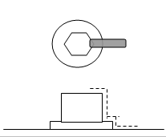
 | ・ | 締め付けたボルト・ナット等は増締め、締付確認後、ボルト・ナット等の側面より取付面までをピンク色のペイントマーカーで１本線のマーキングをする。塗装後に消えた場合は再度マーキングする。

 | ・ | 樹脂系（MCナイロン、ニューライト、ゴム等）の素材をボルトで締結する場合は、ロックタイト（中強度）を必ず使用すること。※カラー等がある場合は不要。

 | ・ | ボルトは組図指示により基本的にスプリングワッシャー（SW）を使用して締付ける（頭を沈み込ませる場合は除く）。LMガイドレール取付の場合もSWなしとする（キャップが取付できなくなるため）。機械加工面（深座ぐり含む）では、トルク管理をすることでSW併用と同等の緩み止め効果が得られる。

 | ・ | ボルトの締付けはサイズによるトルク表を確認後締付けること。
 |  |  | 締付トルク表（仮） |  |  | 1.8ｔ系列
 |  |  |  |  | ボルト呼 | N･m
 |  |  |  |  | M4 | 2.7
 |  |  |  |  | M5 | 5.4
 |  |  |  |  | M6 | 9
 |  |  |  |  | M8 | 22
 |  |  |  |  | M10 | 44
 |  |  |  |  | M12 | 76
 |  |  |  |  | M16 | 190
 |  |  |  |  | M20 | 370
 |  |  |  |  | M24 | 650
 |  |  |  |  | M30 | 1260
 |  |  |  |  | M36 | 2250
 |  |  |  |  | M42 | 3600

 | ３-２．作業
 | ・ | 機械加工した取付面は、キズ・カエリ等がないように、油砥石等で手入れした後に油を塗布してから組み立てる。（取付面には塗装無き事）

 | ・ | DUブッシュ、オイルレスブッシュ、オイルシール等は組立前、部品の時に圧入（プレスまたはハンマー）しておく。その際、穴の角等は必ず面取りをする事。

 | ・ | 圧入には専用冶具を使用し、接合面には薄く油またはグリスを塗り平均に圧入する。オイルシールは圧入方向が決まっているので、図面等で取付方向を確認してから作業すること。

 | ・ | 部品同士の接合面には摺動面、固定部に関わらず、必ずグリスまたは油を塗布すること。ベアリングや軸の組付け、ネジにナットを通す場合も同様です。オイルシールのスプリングは必ずグリスを塗ってください。

 | ・ | 機械据付用基準マークは、別図面により組立前または組立後ベッドにケガキまたはポンチを施すこと。基準マークをわかりやすくするため、ケガキ（ポンチ）周りに黄色のマーキングをする。 ※図①参照

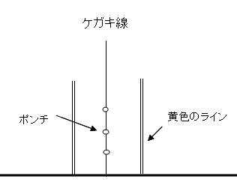
図①

 | ・ | ネジ部分へ 止めネジを取付ける場合は 必ず揉みつけを行なうこと。 ※図②参照

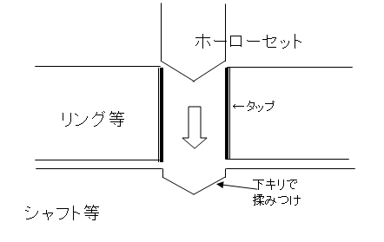
図②

 | ３-３．グリス
 | ・ | 油は機械油 グリスはJIS-№1 を使用すること
 | ・ | グリスアップ グリスニップル取付箇所は必ず給脂をすること。
 |  | ※使用するグリスは、JIS-№1を使用すること。
 | ・ | 給脂部（グリスニップル）付近には、給脂後全箇所にオペレーターサイドから見やすい位置にＧマークを貼付ける。 ※必ず給脂した後にGマークを貼ること。Gマーク＝給脂済みとする。Gマークは甲が支給する。

 | ３-４．その他
 | ・ | スケール付ハンドル調整部は調整範囲（設計指示）最大・最小をクリアできているか確認すること。（組立後）

 | ・ | ＬＭガイドは 基準面を確認して取付ける事。また、キャップを必ず取り付ける。キャップの深さはツライチか、手で触ってわずかに凹みがわかる程度にして下さい。レール上面からわずかでも凸のはNGです。凹み過ぎた場合はやり直してください。もしない場合は弊社に問い合わせる。

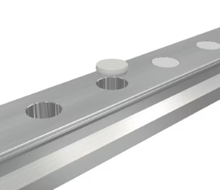

 | ・ | 社銘板、オーダー銘板を別途指示する所定位置に貼り付けの事(各銘板は当社支給)
 | ・ | 組立図面内の省略記号
 |  | ※SUS製は 「-S」を記号の後ろに付ける
 |  | 記号 |  | 一般名称 |  |  | 記号 | 一般名称
 |  | HB |  | 六角ボルト |  |  | AW5 | 傾斜座金（溝形鋼用 5ﾟ傾斜）
 |  | HBH |  | 六角ボルト（ﾊｲﾃﾝ10.9） |  |  | AW8 | 傾斜座金（Ｉ形鋼用 8ﾟ傾斜）
 |  | FB |  | 六角穴付さらボルト |  |  | FS | 十字穴付皿小ネジ
 |  | HS |  | 六角ボルト（全ネジ） |  |  | FSB | 十字穴付皿小ネジ（真鍮製）
 |  | HSH |  | 六角ボルト（全ネジ・ﾊｲﾃﾝ10.9） |  |  | PS | 十字穴付なべ小ネジ
 |  | CS |  | 六角穴付ボルト |  |  | PS-U | 十字穴付なべ小ネジ（ﾕﾆｸﾛﾒｯｷ）
 |  | CSF |  | 六角穴付ボルト（全ネジ） |  |  | SSF | 六角穴付止めネジ（平先）
 |  | CSL |  | 六角穴付ボルト（低頭） |  |  | SSC | 六角穴付止めネジ（尖先）
 |  | BS |  | 六角穴付ボタンボルト |  |  | SSD | 六角穴付止めネジ（棒先）
 |  | HN1 |  | 六角ナット（1種） 中6H |  |  | SSH | 六角穴付止めネジ（くぼみ先）
 |  | HN2 |  | 六角ナット（2種） 中6H |  |  | SSR | 六角穴付止めネジ（丸先）
 |  | HN3 |  | 六角ナット（3種） 中6H |  |  | SP | スプリングピン
 |  | SW |  | ばね座金（2号） |  |  | CP | 割りピン
 |  | SWS |  | 方形ばね座金 |  |  | NL | ノルトロック
 |  | CW1 |  | さらばね座金（1種） |  |  | PR | 打込み鋲（パーカー鋲）
 |  | CW2 |  | さらばね座金（2種） |  |  | TPI | テーパーピン（おねじ付）
 |  | FW |  | 平座金（並丸） |  |  | TPE | テーパーピン（めねじ付）
 |  | FWS |  | 平座金（小形丸） |  |  | PP | 平行ピン
 |  | FWH |  | 平座金（焼入）

３．問い合わせ先
 | ・日下部電機株式会社 製造管理部 森村 象平
 |  | Email: s-morimura@kusakabe.com
 |  | TEL 090-8056-9219
 |  |  |  |  |  |  |  |  |  |  | 以上

③締結品支給区分
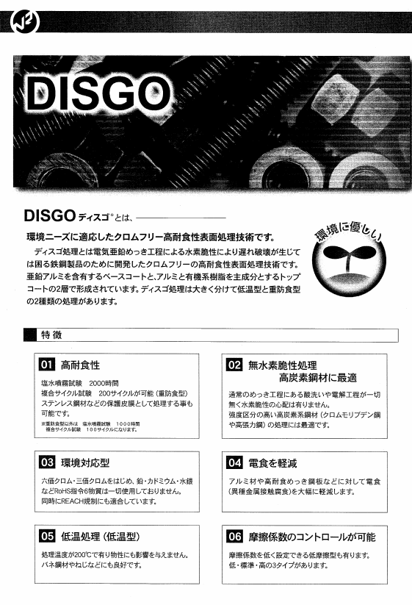
 |  | －：御社準備
締結品支給区分 |  | 〇：KEMより支給
記号 | 一般名称 |  | 備考
HB | 六角ボルト |  | 3価クロメート
HBH | 六角ボルト（ﾊｲﾃﾝ10.9） |  | 3価クロメート
FB | 六角穴付さらボルト |  | 3価クロメート
HS | 六角ボルト（全ネジ） |  | 3価クロメート
HSH | 六角ボルト（全ネジ・ﾊｲﾃﾝ10.9） |  | 3価クロメート
CS | 六角穴付ボルト |  | 3価クロメート
CSF | 六角穴付ボルト（全ネジ） |  | 3価クロメート
CSL | 六角穴付ボルト（低頭） |  | 3価クロメート
BS | 六角穴付ボタンボルト |  | 3価クロメート
HN1 | 六角ナット（1種） 中6H |  | 3価クロメート
HN2 | 六角ナット（2種） 中6H |  | 3価クロメート
HN3 | 六角ナット（3種） 中6H |  | 3価クロメート
SW | ばね座金（2号） |  | 3価クロメート
SWS | 方形ばね座金 |  | 3価クロメート
CW1 | さらばね座金（1種）
CW2 | さらばね座金（2種）
FW | 平座金（並丸） |  | 3価クロメート
FWS | 平座金（小形丸） |  | 3価クロメート
FWH | 平座金（焼入） |  | DISGO処理
AW5 | 傾斜座金（溝形鋼用 5ﾟ傾斜）
AW8 | 傾斜座金（Ｉ形鋼用 8ﾟ傾斜）
FS-U | 十字穴付皿小ネジ（ﾕﾆｸﾛﾒｯｷ）
FSB | 十字穴付皿小ネジ（真鍮製）
PS-U | 十字穴付なべ小ネジ（ﾕﾆｸﾛﾒｯｷ）
PSB | 十字穴付なべ小ネジ（真鍮製）
SSF | 六角穴付止めネジ（平先） |  | 黒
SSC | 六角穴付止めネジ（尖先） |  | 黒
SSD | 六角穴付止めネジ（棒先） |  | 黒
SSH | 六角穴付止めネジ（くぼみ先） |  | 黒
SSR | 六角穴付止めネジ（丸先） |  | 黒
SP | スプリングピン
CP | 割りピン
NL | ノルトロック
PR | 打込み鋲（パーカー鋲） |  | 青銅
TPI | テーパーピン（おねじ付）
TPE | テーパーピン（めねじ付）
PP | 平行ピン
※SUS製は 「-S」を記号の後ろに付ける

FS | 十字穴付皿小ネジ
PS | 十字穴付なべ小ネジ

ⅰ工具設備確認シート
〇 or × を記入願います。
リース等での手配可否〇 or × を記入願います。
保有（手配可能）サイズを
記入願います。
 | 工事番号：
 | 会社名 ：
 | ご記入日：
 | ご記入者：

No. | 名称（工具・設備） | 日下部保有 サイズ | 使用工程 | 保有 確認 | 手配可否 | 保有（手配可能） サイズ | 適用
1 | ワイヤー | ～φ36 | 組立全般
2 | スリング | ～3.2T | 組立全般
3 | チェーンブロック | ～7.5T | 組立全般
4 | レバーブロック | ～1.0T | 組立全般
5 | シャックル | ～15TON | 組立全般
6 | イーグルクランプ | ～5TON | 組立全般
7 | アイボルト | M8～M48 | 組立全般
8 | フレノリンク | M8～M49 | 組立全般
9 | マスターリンク | ～15TON | 組立全般
10 | シャコ万力 | ～800ｘ1200 | 組立全般
11 | メガネ | ～M56 | 組立全般
12 | スパナ | ～110 | 組立全般
13 | 軸用スナップリングプライヤー | ～φ200 | 組立全般
14 | 穴用スナップリングプライヤー | ～φ200 | 組立全般
15 | ファインUナット用ソケット | M25～M50 | 組立全般
16 | オイルシール打ち込み治具 | 各種 | 組立全般
17 | ブッシュ打ち込み治具 | 各種 | 組立全般
18 | 打撃スパナ | ～M80 | 組立全般
19 | 折れ込みタップ除去工具 |  | 組立全般
20 | フックスパナ | 20～450 | ベアリングナット締結
21 | トルクレンチ | ～1400N・m | トルク管理
22 | ベアリングプーラー | ～φ300 | 分解
23 | ベアリングヒーター |  | 焼き嵌め
24 | エアージェット |  | 空冷
25 | 溶接機 | 半自動 | 溶接
26 | 溶接機 | Tig | 溶接
27 | 溶接機 | アーク | 溶接
28 | 三つ爪 |  | 焼き嵌め、圧入他
29 | ノギス | 150～1000 | 測定全般
30 | マイクロメータ | 25～500 | 測定全般
31 | シクネスゲージ |  | 測定全般
32 | ブロックゲージ | 1～500 | 測定全般
33 | スケール | 600～3000 | 測定全般
34 | デプスゲージ | 150 | 調整加工前測定
35 | ダイヤルゲージ |  | バックラッシュ測定
36 | マグネットスタンド |  | バックラッシュ測定
37 | グリースガン |  | 給脂
38 | ロックタイト | 低強度、中強度
39 | シールテープ
40 | 液状パッキン | 1212
41 | パイプベンダー | φ6、φ8 | 銅配管
42 | パイプベンダー | φ8～φ18 | OST配管
43 | 油圧パイプベンダー | φ20～ | OST配管
44 | パイプカッター | φ6～φ70 | OST配管、銅配管
45 | パイプレンチ | ～450ｍｍ | 配管（空、油、水）
46 | ネジ切り機 | 3/8～1 | 配管（空、油、水）
47 | 下げ振り |  | 据付
48 | 水糸 |  | 据付
49 | 墨つぼ |  | 据付
50 | オートレベル |  | 据付
51 | トランシット |  | 据付
52 | レーザー墨出し器 |  | 据付
53 | デジタル水準器 |  | 据付
54 | デジタル吊り量り |  | 出荷準備
計測機器管理リスト、保有設備リスト等がありましたら
ご提出よろしくお願いいたします。
 |  |  |  |  |  |  | 改定：2025年06月25日
 |  |  |  |  |  |  | 作成：2025年06月24日
 |  |  |  |  |  |  | 日下部電機株式会社
 |  |  |  |  |  |  | 組立部

